Deckblatt
Auswertung des Fragebogens zur Schulwegsicherheit

Schule:
Bearbeiter_in:

verteilte Fragebögen

zurückerhaltene Fragebögen:

Rücklaufquote: | #DIV/0!

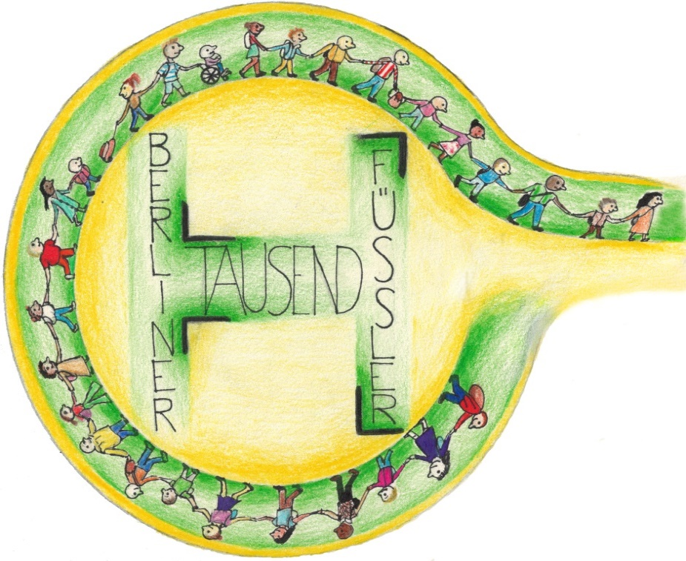

Schulweg
1. So legt mein Kind den Schulweg zurück

 | zu Fuß | mit dem Fahrrad | mit den öffentlichen Verkehrsmitteln | im Auto | Sonstiges
Gesamtangaben | 0 | 0 | 0 | 0 | 0
insgesamt möglich an 5 Tagen pro Woche | 0 | 0 | 0 | 0 | 0
Anteil der Nutzung pro Woche | #DIV/0! | #DIV/0! | #DIV/0! | #DIV/0! | #DIV/0!

So legt mein Kind den Schulweg zurück

Auto
2. Das Kind wird mit dem Auto zur Schule gefahren, weil:
 | zu weit | zu gefährlich | nicht allein zur Schule | liegt auf Arbeitsweg | Wetter/ Jahreszeit | Sonstiges
Gesamtangaben | 0 | 0 | 0 | 0 | 0 | 0
Gesamtnennungen | 0 | 0 | 0 | 0 | 0 | 0
Prozentual | #DIV/0! | #DIV/0! | #DIV/0! | #DIV/0! | #DIV/0! | #DIV/0!

Gründe, warum das Kind mit dem Auto zur Schule gebracht wird

